Dashboard
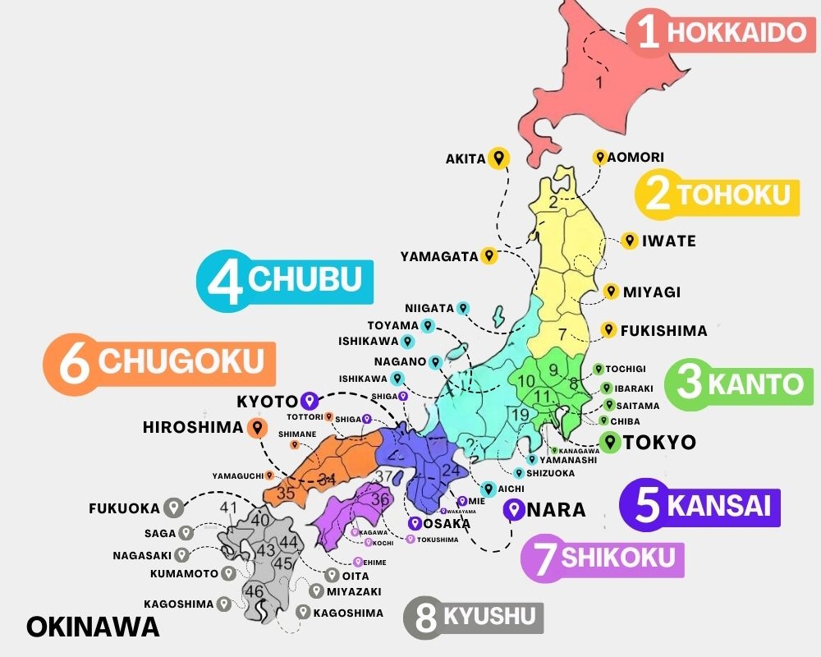
 |  |  |  |  | Results: 15

Search by Area: | Osaka
1. Use the dropdown menu to find the Prefecture of available accomodations
2. Click the search button to see more details

Hotel Name | City | Prefecture | Rooms | URL
Hotel Sanrriott Osaka Honmachi |  | Osaka | 113 | https://sanrriott.com/osaka-hommachi/
Hotel Sanrriott Shinsaibashi |  | Osaka | 115 | https://www.sanrriott-shinsaibashi.com/
Dio Higashishinsaibashi |  | Osaka | 16
Hotel Sanriot Kitahama |  | Osaka | 12 | https://hpdsp.jp/sanrriott-kitahama/
TORACO konohana |  | Osaka | 5 | https://hpdsp.jp/toraco-konohana/en/
Hotel Amaterrace Nihonbashi East |  | Osaka | 26 | https://hpdsp.jp/amaterrace-higashi/
Shinsaibashi Cargo |  | Osaka | 84 | https://hpdsp.jp/hotel-cargo/
Hotel Amaterrace En |  | Osaka | 14 | https://hpdsp.jp/amaterrace-yosuga/
First Cabin Midosuji Namba |  | Osaka | 153 | https://first-cabin.jp/hotels/midosujinanba/
First Cabin Kansai Airport |  | Osaka | 59
Liber Hotel |  | Osaka | 760 | https://hotel-liber.jp/?wovn=en
Natural Hot Spring Kawachinaganoso |  | Osaka | 17 | https://kawachinaganosou.com/
Hotel Binario Umeda |  | Osaka | 118 | https://hotel-binario.jp/umeda/
Osaka Garden Palace |  | Osaka | 290 | https://www.hotelgp-osaka.com/
Miyako City Osaka Honmachi |  | Osaka |  | https://www.miyakohotels.ne.jp/hommachi/

